Mapa de categorização de proble
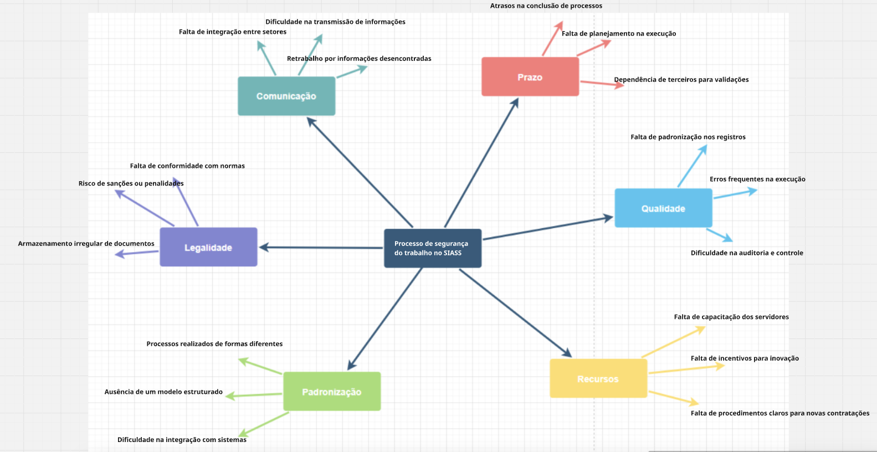

 | Falta de padronização nos registros

 | Falta de investimento em tecnologia

d

Diagrama Ishikawa | Problema 1
DIAGRAMA DE ISHIKAWA - Causa e Efeito

Gestão
Procedimentos e Normas
Pessoas
Tecnologia
Ambiente de trabalho
Fatores externos

 | Processos burocráticos e descentralizados

Falta de padronização nos processos |  |  |  |  | Resistência à mudança e adaptação

Cada setor segue seu próprio fluxo, sem alinhamento. |  | Documentação excessiva e sem critérios claros. |  |  | Falta de treinamento para uso do SEI.


 |  |  |  |  |  | Dependência de profissionais específicos para intermediação dos processos.
Falta de diretrizes para unificação de processos. |  |  | Falta de um modelo padrão de integração de dados. |  |  |  | Ausência de Integração com o Sistema SEI

Dificuldade de compatibilização entre diferentes plataformas. |  |  | Informações repassadas sem registro centralizado. |  |  | Falta de cooperação e suporte técnico do sistema SEI.

Sistemas operando de forma isolada, sem comunicação direta. |  | Uso de múltiplos canais informais (e-mails, WhatsApp, ligações). |  |  | Restrições impostas pelos órgãos reguladores para integração direta.

Inexistência de um sistema intermediador de integração | Comunicação fragmentada entre setores |  |  | Ausência de funcionalidades essenciais para o SIASS no SEI

Diagrama Ishikawa | Problema 2
DIAGRAMA DE ISHIKAWA - Causa e Efeito

Gestão
Procedimentos e Normas
Pessoas
Tecnologia
Ambiente de trabalho
Fatores externos

 | Falta de diretrizes para digitalização de registros

Dependência de processos tradicionais |  |  |  |  | Capacitação insuficiente para transição digital

Falta de diretrizes para digitalização de documentos. |  | Ausência de um padrão único para envio e armazenamento. |  |  | Pouco conhecimento em ferramentas automatizadas.

 |  |  | Documentos aceitos em formatos diversos sem padronização.
Resistência da gestão em mudar para um fluxo automatizado. |  |  |  |  |  | Falta de incentivo para adoção de novas práticas. | Utilização de Métodos Manuais para Inclusão de Documentos

Dificuldade em automatizar a verificação de documentos. |  |  | Arquivos físicos ainda são predominantes no fluxo de trabalho. |  |  | Falta de aceitação de documentos digitalizados por órgãos reguladores.

Necessidade de preenchimento manual por falta de ferramentas eficientes. |  | Falta de scanners e ferramentas digitais adequadas. |  |  | Exigência de documentos físicos para alguns processos oficiais.

Falta de um sistema que permita digitalização automatizada | Infraestrutura inadequada para digitalização |  |  | Burocracia e exigências para validação de documentos

Diagrama Ishikawa | Problema 3
DIAGRAMA DE ISHIKAWA - Causa e Efeito

Gestão
Procedimentos e Normas
Pessoas
Tecnologia
Ambiente de trabalho
Fatores externos

 | Falta de critérios para categorização e arquivamento

Ausência de um sistema estruturado para armazenar dados |  |  |  |  | Falta de responsabilidade clara sobre a gestão documental

Informações registradas em diferentes formatos (papel, planilhas, arquivos digitais soltos). |  | Armazenamento feito sem organização pré-definida. |  |  | Nenhuma equipe dedicada à manutenção e organização dos arquivos.

 |  |  |  |  |  | Dependência de funcionários específicos para localização de informações.
Falta de uma política clara de gestão documental. |  |  | Dificuldade de acesso e busca por informações históricas. |  |  |  | Armazenamento Impróprio das Informações sobre Segurança de Trabalho

Risco de perda de dados devido à ausência de backups automatizados. |  |  | Arquivos digitais salvos em locais distintos sem um repositório central. |  |  | Órgãos externos exigindo formatos específicos sem padrão universal.

Informações espalhadas entre diferentes sistemas sem integração. |  | Falta de espaço adequado para armazenamento físico de documentos importantes. |  |  | Normas pouco definidas sobre onde e como os arquivos devem ser armazenados.

Falta de uma base de dados centralizada e segura | Armazenamento físico e digital desorganizado |  |  | Falta de regulamentação clara para digitalização e arquivamento

